Hoja2
Identificador | HU017
Nombre | permite a la empresa enviar mensajes al postulado
Descripcion | Como empresa, quiero enviar mensajes a los postulados para poder comunicarme directamente con ellos, resolver dudas o coordinar el siguiente paso en el proceso de selección.
Criterios de Aceptacion | El sistema debe exhibir un botón de "Enviar Mensaje" acompañado del perfil de cada candidato en la oferta laboral. Es necesario abrir un cuadro de diálogo con un campo de texto para redactar el mensaje. El área de mensaje debe tener un tamaño mínimo de 1 carácter y un máximo de 500. Solo se debe activar el botón "Enviar" cuando el campo de mensaje esté completamente lleno. Una vez remitido el mensaje, el sistema debe mostrar una notificación de confirmación: "Mensaje enviado exitosamente". El candidato debe obtener una notificación del mensaje transmitido, bien sea a través de email o dentro de la plataforma. El sistema necesita conservar un registro de comunicación entre la compañía y el candidato para futuras entrevistas. Si se produce un fallo al transmitir el mensaje, se debe presentar un aviso de error: "Error al transmitir el mensaje". "Intenta otra vez."
Mockups | 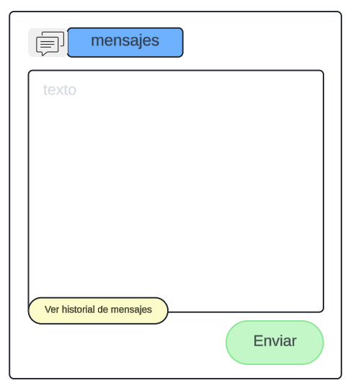
Autor | william

